Card 1 - Intro
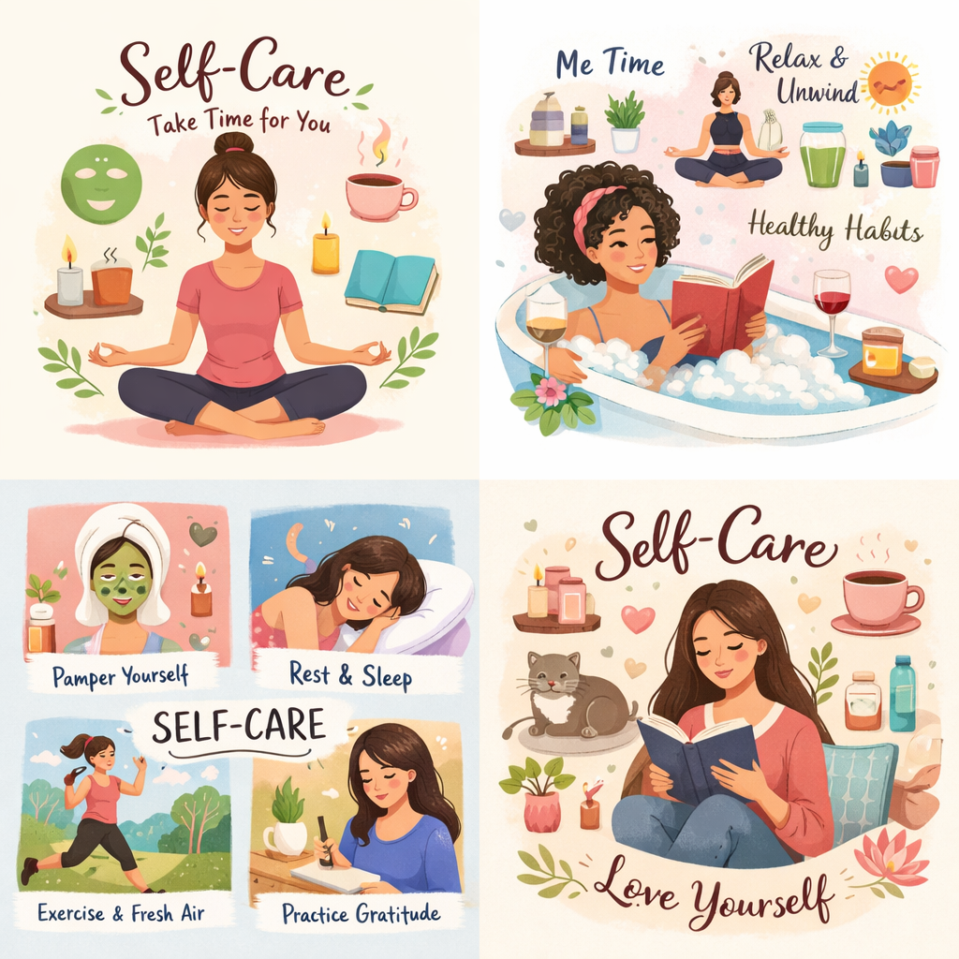
Field | Dzień 5/Dbanie o siebie jako kompetencja liderki
Title | Odzyskaj energię i wewnętrzną równowagę, przewodzić z pewnością siebie i i świadomie podejmować decyzje.
Text | A co, jeśli skuteczne przywództwo zaczyna się od troski o siebie? Zapraszamy Cię w podróż, podczas której odzyskasz energię i stworzysz proste rytuały wspierające Twój dobrostan.
Quote | Dbanie o siebie pomaga żyć i przewodzić z siłą, jasnością działania i poczuciem celu.
Image | 1_AVITEUM_image 1 Day 6
Video | https://drive.google.com/file/d/1BlDRpTOtrB1Oenr_SyBrF5oNy_jpg9-R/view?usp=drive_link
Subtitle | Jak pozostać w kontakcie ze sobą
Multiple choice question
Open question
List
Last message | Witaj w podróży ku wewnętrznej równowadze.

Text for the video: | Co by się stało, gdyby dbanie o siebie nie było czymś, na co znajdujesz czas tylko wtedy, gdy możesz, lecz czymś, co pomaga Ci każdego dnia funkcjonować z większą lekkością i spokojem? W codziennym życiu często czujemy presję, by nie zwalniać tempa, troszczyć się o innych i radzić sobie ze wszystkim, co przynosi nam rzeczywistość. Kiedy jednak nie zatrzymujemy się, by odzyskać energię, łatwo możemy poczuć się przytłoczone, zmęczone i stracić kontakt z własnymi potrzebami. Ten moduł pomoże Ci spojrzeć na dbanie o siebie z nowej perspektywy – nie jak na coś dodatkowego, ale jako na coś niezbędnego. Co więcej, jako na jedną z kluczowych kompetencji liderki. Dowiesz się, jak odzyskiwać energię, zachowywać wewnętrzną równowagę w trudnych sytuacjach oraz budować nawyki, które wzmacniają pewność siebie, odporność i jasność myślenia. Jeśli chcesz pełnić role związane z podejmowaniem decyzji i przewodzeniem, pamiętaj, że silne liderki nie działają na wyczerpanych zasobach. Przewodzą, opierając się na równowadze, samoświadomości i wewnętrznej sile.

